Proposta Comercial
INNOVATIVE HOME |  |  |  |  | PRP-C0XXX-CRMXX-11062026-R3
Automação Residencial & Tecnologia

PROPOSTA COMERCIAL |  |  |  |  | Nome do arquivo
DE: | Innovative Home |  |  | Obra: | XXXXXXXXXXXXXX
Arquiteto: | Não informado |  |  | Contato: | XXXXXXXXXXXXXX
Eng. Empreiteiro: | Não informado |  |  | Data Emissão: | 19/06/2026
 |  |  |  | Validade: | 10 dias

QUEM SOMOS | A Innovative Home nasceu da expertise de seu sócio, Cleverson V. Zawadzki, na área de T.I. e Telecom, aliada à paixão por áudio, vídeo e automação residencial. Somos especialistas em transformar residências em casas inteligentes.

PROPOSTA COMERCIAL | Segue abaixo proposta comercial para automação residencial completa.
 | O sistema de automação permite fácil expansão e dessa forma, oferecemos também uma proposta simplificada.
Item 1- Projeto
Projeto | Projeto de Automação incluindo Iluminação, som ambiente, home teather, cameras IP , cabeamento estruturado para internet/dados, aspiração central visando informações ao proprietário/arquitetos/empreiteiros sobre as rotas de tubulações, caixas de passagem, distribuidores gerais, para a passagem dos cabos e interligação dos elementos desta casa inteligente. O mesmo sera entregue em formato digital e para confecção precisamos dos arquivos Dwg. (inclui ainda visitas a obra para explanação e acompanhamento da correta execução do projeto, das tubulações, das fiações eletricas, e do lançamento dos cabos) | 1 |  | RR$ 2,800.00 | RR$ 2,800.00 | SERVIÇO
 | Total |  |  |  |  | RR$ 2,800.00

CONDIÇÕES COMERCIAIS
Pagamento: | A combinar
Entrega: | 20 dias após confirmação do pedido
Instalação: | Prazo a combinar
Validade proposta | A presente proposta é valida por conforme marcado no cabecalho.
Garantia: | 12 meses a contar da data da entrega pata os produtos e 90 dias para os serviços.
Obs.: | Será utilizada automação de iluminação descentralizada. É necessário que as caixinhas de interruptores tenham profundidade dupla e fio neutro.
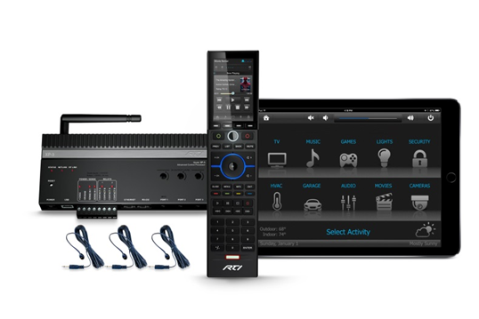
Obs.: | Serão utilizados pulsadores de mercado a serem adquiridos pelo cliente em lojas de material elétrico.
Obs.: | Todas as obras de infraestrutura necessárias serão informadas no projeto de automação a ser entregue.
Obs.: | Não está incluso nenhum serviço, ambiente, produto ou material aqui não mencionado.
 | Esta proposta técnico-comercial foi elaborada com base nos projetos enviados.

 |  |  | VALOR TOTAL DA PROPOSTA |  |  | #REF!

INNOVATIVE HOME | Automação Residencial & Tecnologia
Contato: (41-99976-0243) | E-mail: (cleverson.cvz@inovattivehome.com.br) | www.innovativehome.com.br

